Descrizione
Click qui per la Matrice Acquisti
PRESENTAZIONE
LABORATORIO DI ROBOTICA MOBILE
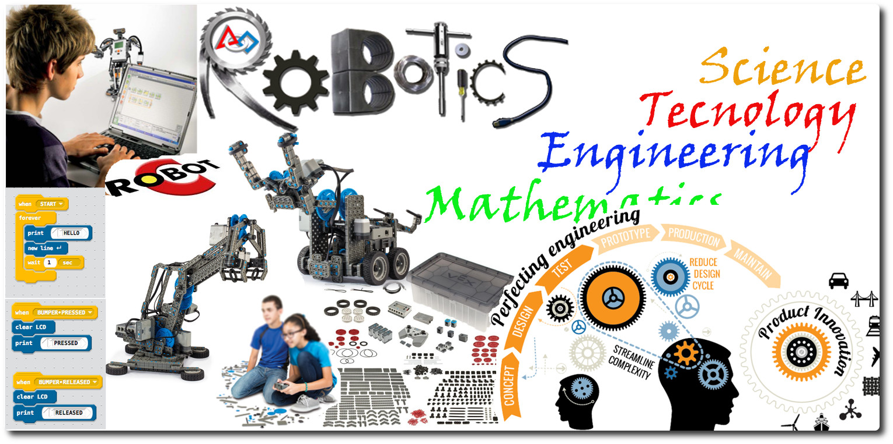

OBIETTIVI E FINALITÀ DELLA SOLUZIONE
Promuovere l'interesse per la Scienza, la Tecnologia, L'ingegneria e la matematica. Sviluppare la capacità di problem Solving, di comunicazione nel descrivere problemi e proporre soluzioni, di cooperazione nello sviluppo di progetti. Creare moduli applicativi interdisciplinari nei programmi delle materie esistenti che spingano gli allievi ad imparare facendo.
LA SOLUZIONE È COMPOSTA DA:
N° 15 KIT, per la costruzione dei robot con più di 850 pezzi, Software di programmazione on cloud.
N° 15 Tablet Ibridi (con tastiera inclusa)
N°2 Armadi metallici per conservare kit e accessori
N°1 Armadietto di ricarica e custodia notebook

DESCRIZIONE PROGETTO
Il progetto prevede l'uso di 15 kit per la robotica educativa da utilizzare singolarmente per costruire robot autonomi o controllati oppure è possibile unire più kit per progetti più complessi. I tablet saranno utilizzati sia per ricerche sulla rete sia per la programmazione dei robot. Sono previsti armadi metallici per conservare i KIT e armadietto di sicurezza per ricaricare e custodire i tablet.

Click qui per la Matrice Acquisti

